XTD_bug_1
Defect ID | XTD_bug_1
Descriptions | [Xem thực đơn] Kiểm tra thêm danh mục bị trùng
Screenshot | 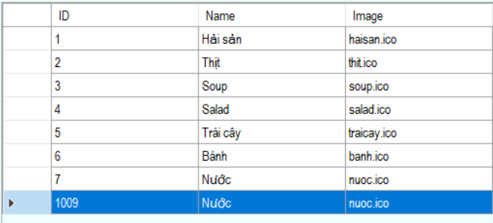

XTD_bug_2
Defect ID | XTD_bug_2
Descriptions | [Xem thực đơn] Kiểm tra thêm món ăn
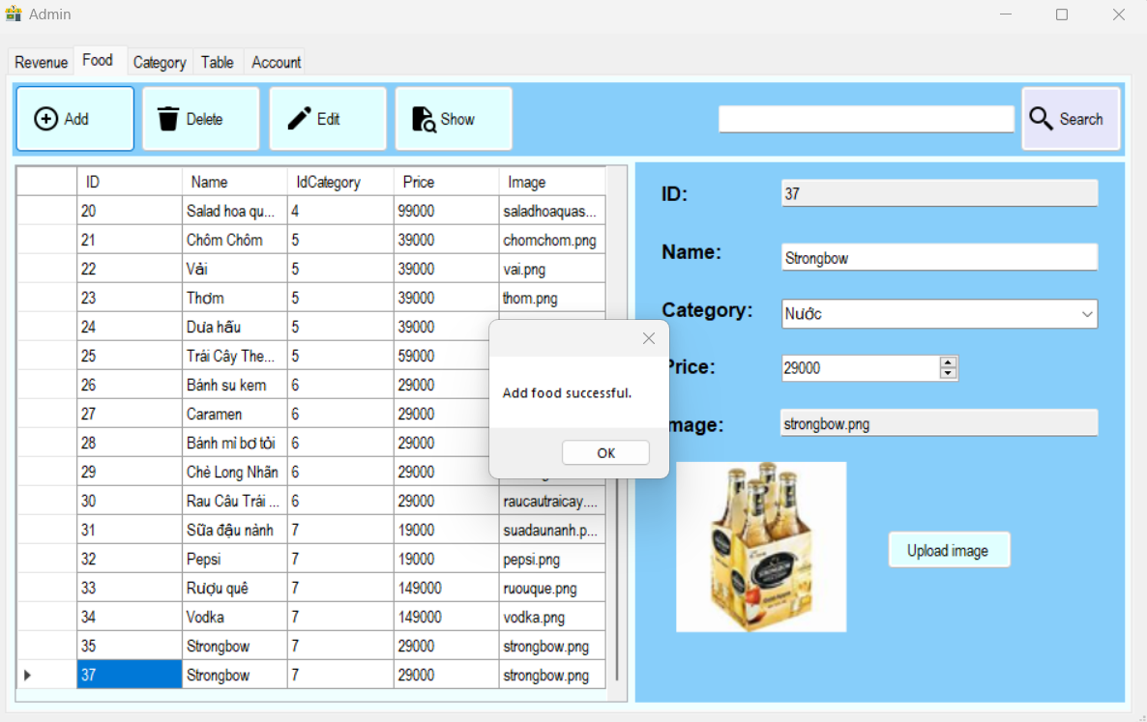 Screenshot

XTD_bug_3
Defect ID | XTD_bug_3
Descriptions | [Xem thực đơn] Kiểm tra sửa món ăn
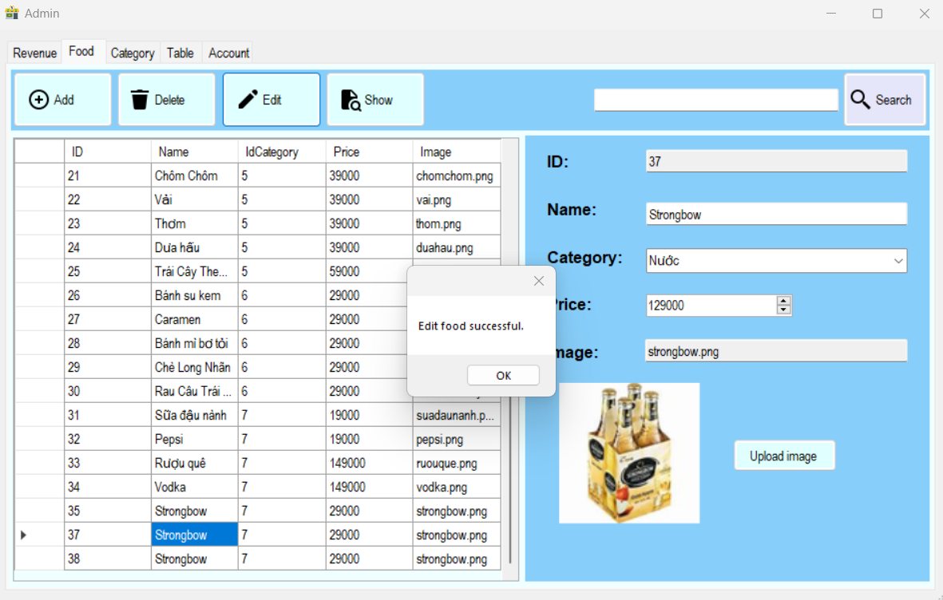 Screenshot

XTD_bug_4
Defect ID | XTD_bug_4
Descriptions | [Xem thực đơn] Kiểm tra xóa món ăn
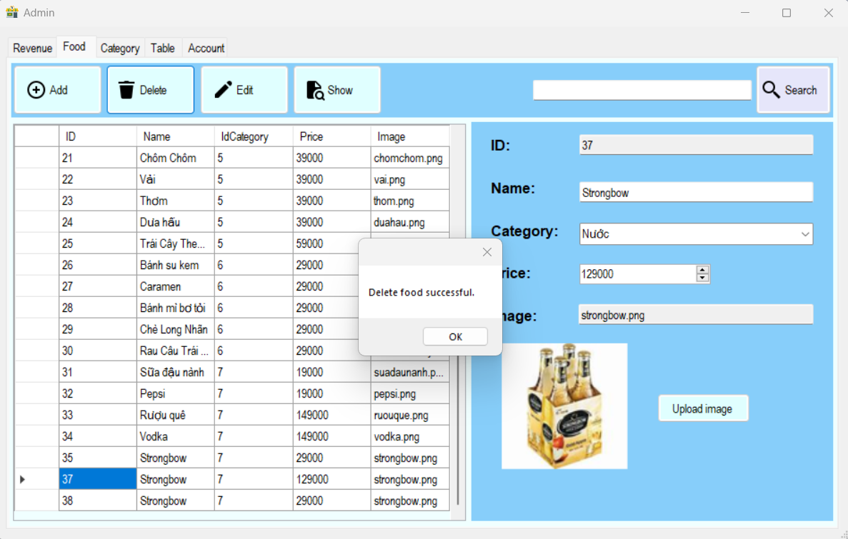 Screenshot

XTD_bug_5
Defect ID | XTD_bug_5
Descriptions | [Xem thực đơn] Kiểm tra thêm món ăn bị trùng
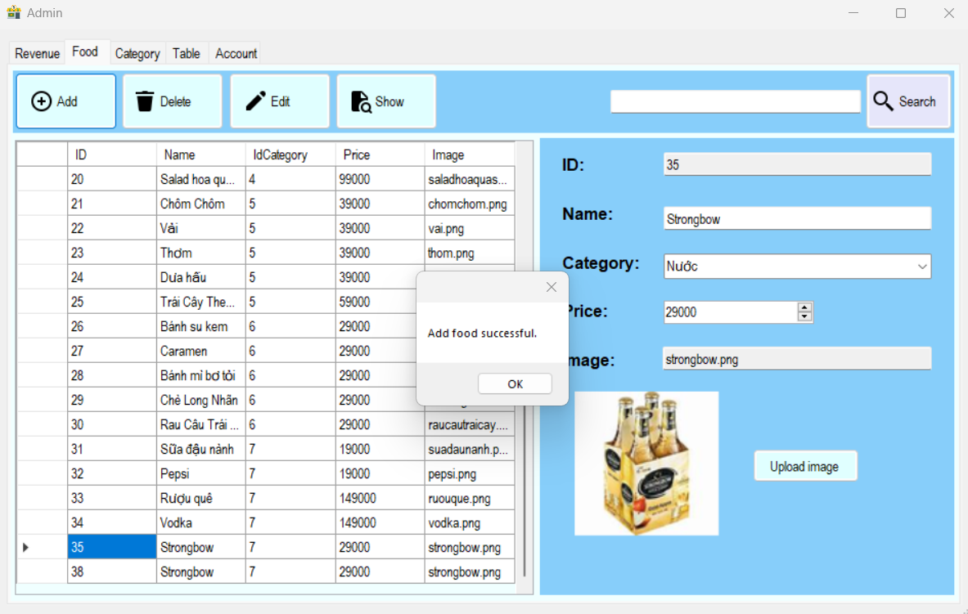 Screenshot

THANHTOAN_bug_1
Defect ID | THANHTOAN_bug_1
Descriptions | [Thanh toán] Giảm giá cho bàn trống
Screenshot | 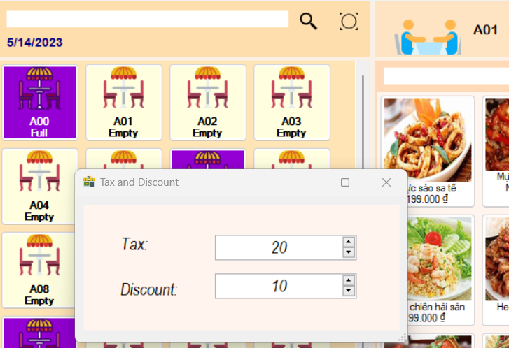

THANHTOAN_bug_2
Defect ID | THANHTOAN_bug_2
Descriptions | [Thanh toán] Giảm giá cho bàn đã đặt trước
Screenshot | 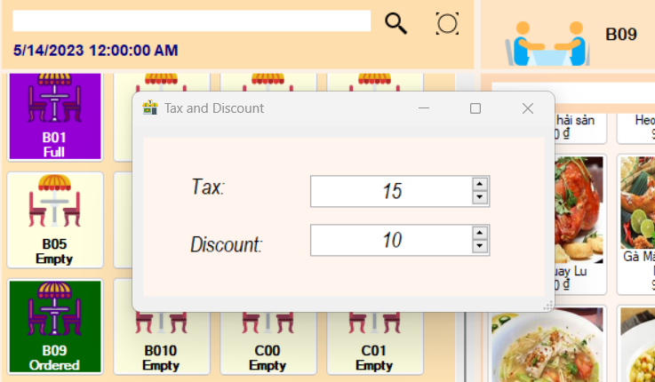

TPGM_bug_1
Defect ID | TPGM_bug_1
Descriptions | [Tạo phiếu gọi món] Kiểm tra thêm số âm cho số lượng món ăn
Screenshot | 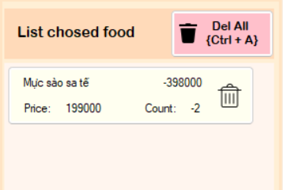

TPGM_bug_4
Defect ID | TPGM_bug_4
Descriptions | [Tạo phiếu gọi món] Kiểm tra gọi lại món bàn đã đặt trước chưa có thanh toán nào trước đó
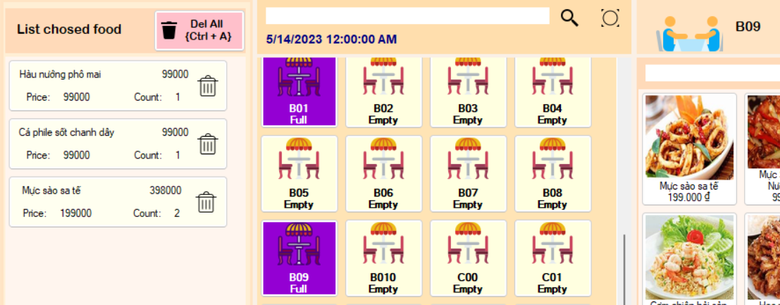 Screenshot

QLNV_bug_1
Defect ID | QLNV_bug_1
Descriptions | [Quản lý nhân viên] Kiểm tra đổi mật khẩu hợp lệ
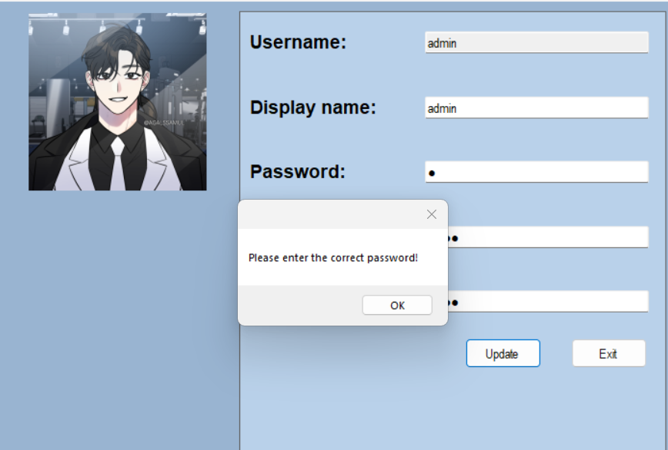 Screenshot

